Metodický_pokyn
Metodický pokyn - Výpočtový nástroj pro posouzení vhodnosti instalace tepelného čerpadla pro vytápění

Účel nástroje: Posouzení vhodnosti instalace tepelného čerpadla na vytápění posuzované budovy, pro účel podpory v programu Nová zelená úsporám Light. Výhradně pro tepelná čerpadla připojená k teplovodnímu systému vytápění! Posouzení není vyžadováno pro: - stavby, které byly dokončeny (kolaudovány) po 1.1.2009 - při podání žádosti v programu Oprav dům po babičce - v případě výměny elektrického vytápění za tepelné čerpadlo

Posuzovaná kritéria: 1. Poměr průměrného součinitele prostupu tepla Uem k referenční hodnotě stanovené metodikou používanou vyhláškou č. 264/2020 Sb. o energetické náročnosti budov. Vyhovují stavby, jejichž Uem je nejvýše 2,0 násobek referenční hodnoty, tj. třída obálky budovy A až D, popř. až polovina třídy E. 2. Poměr výkonu otopné soustavy posuzované budovy při teplotním spádu topné vody 55/45/20°C a její tepelné ztráty, včetně přirážky 8%. Obě kritéria musí být splněna současně!
NÁVOD
Přepněte se na list "obálka_ST" kde vyplníte základní údaje o stavbě, zpracovateli hodnocení a o obálce budovy. Na tomto listu jsou také přehledně zobrazeny všechny výsledky:
Na listu "Zadání OS" vyplňte údaje o otopné soustavě, počty a rozměry těles.
List "U-hodnota" slouží pro pomocné výpočty součinitele prostupu tepla jednotlivých konstrukcí na obálce budovy, nejsou-li známy jejich přesnější parametry. Pro výpočet je nezbytné znát skladby posuzovaných konstrukcí a návrhové (výpočtové) hodnoty tepelné vodivosti použitých materiálů. Pro vybrané materiály je naleznete na listu "Materiály", pro ostatní v platných normách nebo technických listech.
Pro základní posouzení není zpravidla nutno zadávat celou skladbu konstukce, tenké vrstvy materiálů bez tepelněizolační funkce lze vynechat. Naopak zadány by měly být tzv. systematické tepelné mosty, tzn vrstva tvořená materiály nestejných vlastností, nejčastěji krokve (při tepelné izolaci vkládané mezi krokve). List umožňuje i takové zadání, s uvedením dalších materiálů ve stejné vrstvě v dalším sloupci, pod daný sloupec pak uveďte procentuální podíl plochy.

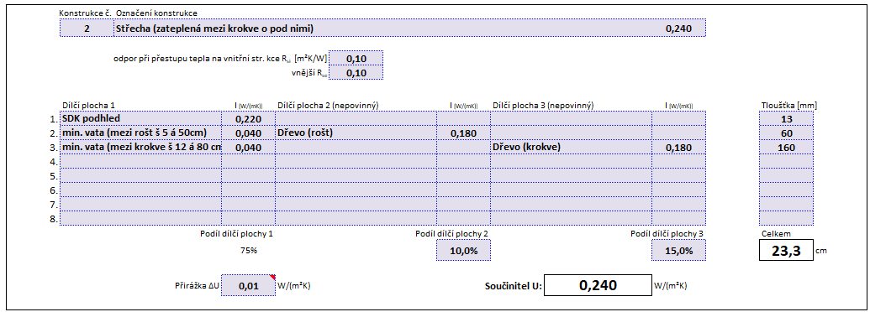

Na listu "obálka_ST" vyplňte udaje o návrhové teplotě, celkové energeticky vztažné ploše a jednotlivých konstrukcích. U vybraných polí je omezen rozsah zadávaných hodnot, aby se předšlo možným chybám. K dispozici je také nápověda k zadávaným údajům.
Konstrukce jsou rozděleny dle typu a normových požadavků na ně. Je-li stavba složitější a počet řádků pro typy konstrukcí nedostatečný, zadejte konstrukce podobných vlastností součtem, součinitel prostupu tepla uveďte vyšší z hodnot (výsledek bude na straně bezpečné) nebo přesnější možností je použít vážený průměr hodnot součinitele prostupu tepla.
V dolní části listu se zobrazují průběžné výsledky a vyhodnocení, popř. upozornění na některé chyby:

Zadání OS
ZJEDNODUŠENÝ VÝPOČET VÝKONU OTOPNÉ SOUSTAVY PRO TEPLOTNÍ SPÁD 55/45°C
slouží k ověření vhodnosti instalace tepelného čerpadla do objektu (nejedná se o návrhovou pomůcku)

Aby bylo vhodné instalovat TČ, musí být splněna následující podmínka. Výkon otopné soustavy pro teplotní spád 55/45°C je vyšší nebo rovný tepelné ztrátě objektu.
Před vyplnění tabulky proveďte pasport otopných těles v objektu a rozdělte je dle typu na desková, článková, ostatní a zapište jejich hlavní rozměry (výška, délka)
Do tabulky níže zadejte do barevně zvýrazněných políček počet ks/článků otopných těles.
U atypických těles je nutné výkon doložit technickým listem výrobce/českého distributora

CELKOVÝ VÝKON OTOPNÉ SOUSTAVY |  |  | 0.0 | kW | pro teplotní spád 55/45/20°C
TEPELNÁ ZTRÁTA OBJEKTU |  |  | 0.0 | kW | doplnit dle zjednodušeného výpočtu tepelných ztrát
Nedostatečný výkon otopné soustavy

DESKOVÁ OTOPNÁ TĚLESA | vyplň počet kusů
délka (mm) | výška (mm) nebo nejbližší nižší
 | počet desek 1 (typ 10 a 11) |  |  |  | počet desek 2 (typ 20, 21 a 22) |  |  |  | počet desek 3 (typ 33)
 | do 300 | 500 | 600 | 900 | do 300 | 500 | 600 | 900 | do 300 | 500 | 600 | 900
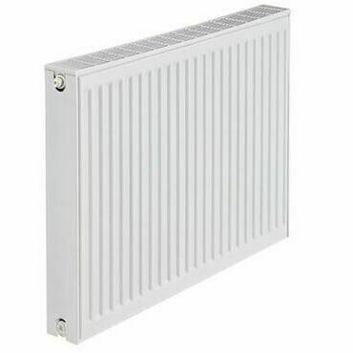
400
500
600
700
800
900
1000
1100
1200
1400
1600
1800
2000
nad 2000

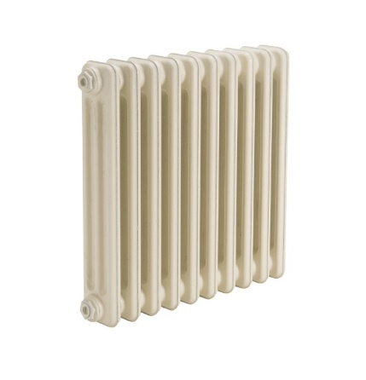
ČLÁNKOVÁ OTOPNÁ TĚLESA | vyplň počet článků
připojovací rozteč (mm) | hloubka (mm) |  | počet článků
350 | 160
500 | 70
500 | 110
500 | 160
500 | 220
600 | 160
900 | 70
900 | 160

OSTATNÍ OTOPNÁ TĚLESA | vyplň počet kusů
výška (mm) | délka (mm) nebo nejbližší nižší
 | 450 | 500 | 600 | 750
700
900
1200
1500
1800
atypické OT | výkon W pro 55/45/20°C) |  |  | ks

Podlahové topení (telovodní) | vyplň údaje
 | plocha (m2) | měrný výkon (W/m2) | Výkon
úsek
1
2
3
4
5

